Ahk
screen_1_x/y
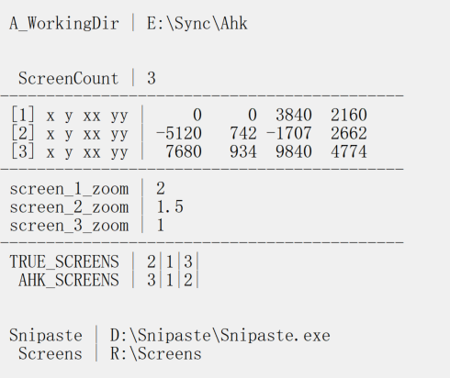
screen_2_x/y
screen_3_x/y
 | 任务栏 | [1] 3840x2160 200%缩放 主显示器
[2] 2560x1440 125%
 |  |  | [3] 1080x1920 100%

screen_2_xx/yy
screen_1_xx/yy

screen_3_xx/yy

